Sheet1
物品 | 链接
 |  | 规格
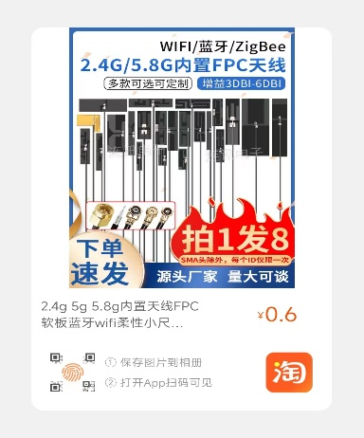 | 【淘宝】https://m.tb.cn/h.5Vra6Ub?tk=zdVLdBOzi78 CZ0001 「2.4g 5g 5.8g内置天线FPC软板蓝牙wifi柔性小尺寸ZigBee全向贴片」 点击链接直接打开 或者 淘宝搜索直接打开 | FPC软板（50X14)-IPEX1代-13CM *2 FPC软板（31X5.5)-IPEX1代-13CM *1 FPC软板（31X5.5)-IPEX1代-30CM *1
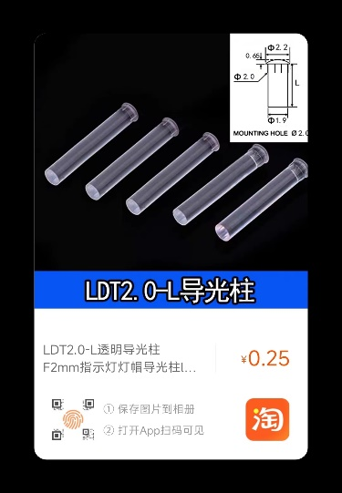 | 【淘宝】https://m.tb.cn/h.5VrXmZe?tk=HYsbdBm1mq7 CZ0001 「LDT2.0-L透明导光柱 F2mm指示灯灯帽导光柱led贴片灯高透光聚光柱」 点击链接直接打开 或者 淘宝搜索直接打开 | 透明款L=13.4MM *20
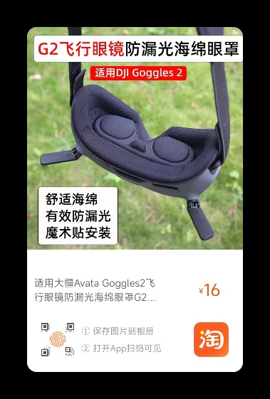 | 【淘宝】https://m.tb.cn/h.54niPIz?tk=oRlldBHzAZ9 CZ3457 「适用大疆Avata Goggles2飞行眼镜防漏光海绵眼罩G2面罩镜片遮光垫」 点击链接直接打开 或者 淘宝搜索直接打开 | 灰色面罩-Googles2飞行眼镜用

